Graf 1
REPUBLIKA HRVATSKA
GRAD ZAGREB

GRADSKI URED ZA GOSPODARSTVO,
EKOLOŠKU ODRŽIVOST I STRATEGIJSKO PLANIRANJE

Odjel za statističke i analitičke poslove

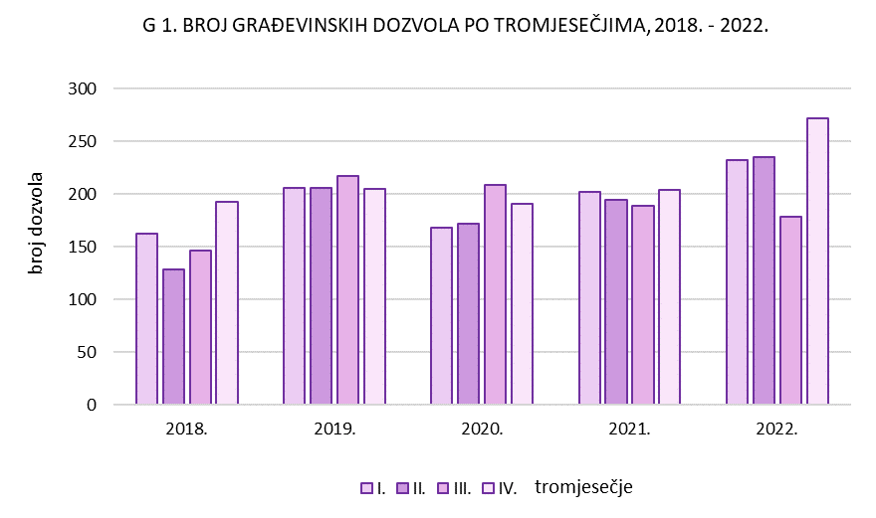

Graf 2
REPUBLIKA HRVATSKA
GRAD ZAGREB

GRADSKI URED ZA GOSPODARSTVO,
EKOLOŠKU ODRŽIVOST I STRATEGIJSKO PLANIRANJE

Odjel za statističke i analitičke poslove

G 2. IZDANE GRAĐEVINSKE DOZVOLE PREMA INVESTITORU I VRSTAMA GRAĐEVINA, SIJEČANJ - PROSINAC 2022.
 | 1 | 1

